手順書
操作手順書 |  |  |  |  | 作成日時：2019/10/17-17:26:05

 | １．操作環境

 |  |  | シナリオファイル名 | C:\Users\Administrator\Desktop\動作確認手順\受注状況照会(売上予定確認).winsnr

 | ２．操作手順

 |  | ２．１．シナリオ：受注状況照会(売上予定確認)
 |  |  | ２．１．１．[受注状況照会(売上予定確認) ]ウィンドウ |  |  | 確認日 | 結果
 |  |  | 画面 | 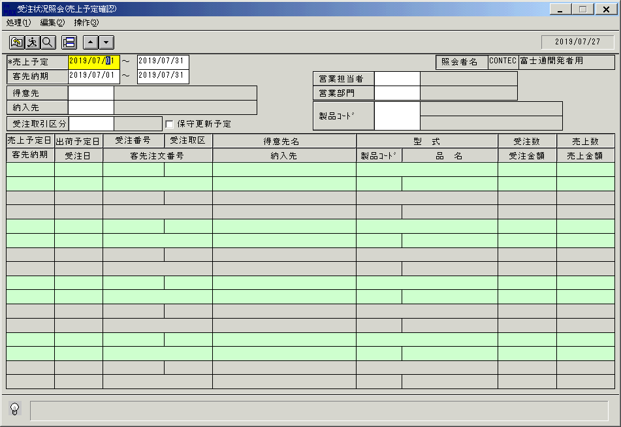
 |  |  | 操作内容 | 「受注状況照会(売上予定確認) 」ウィンドウを初期画面表示します。「売上予定」を入力します。

 |  |  | ２．１．２．[受注状況照会(売上予定確認) ]ウィンドウ |  |  | 確認日 | 結果
 |  |  | 画面 | 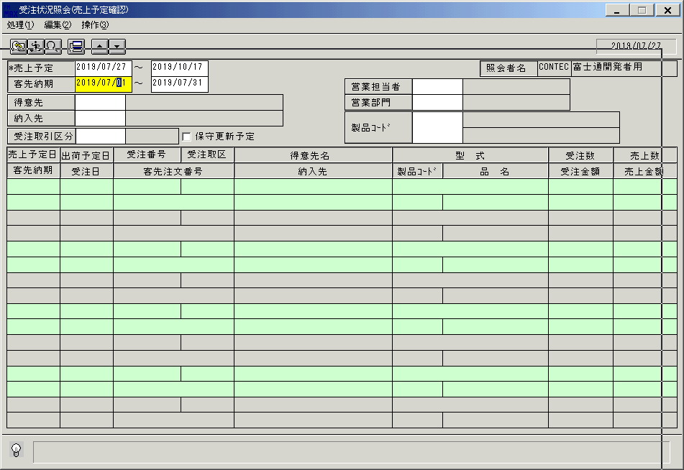
 |  |  | 操作内容 | 「客先納期」を入力します。

 |  |  | ２．１．３．[受注状況照会(売上予定確認) ]ウィンドウ |  |  | 確認日 | 結果
 |  |  | 画面 | 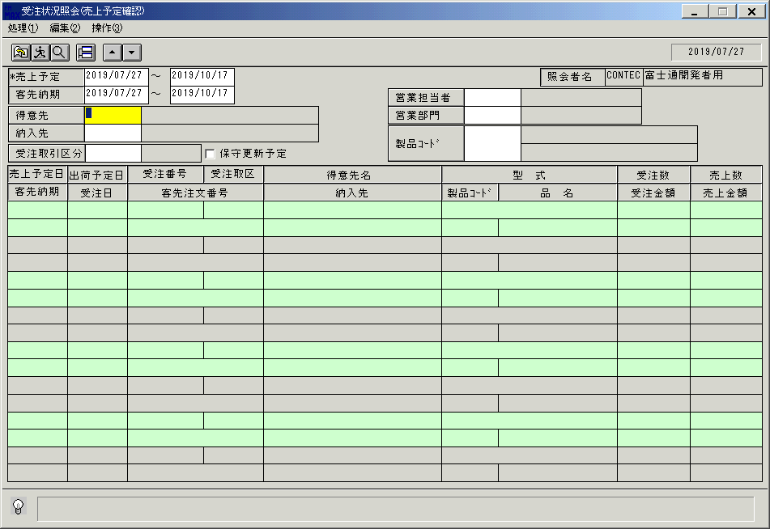
 |  |  | 操作内容 | 「得意先」をクリックします。

 |  |  | ２．１．４．[デスクトップ]ウィンドウ - [得意先一覧ウィンドウ ]ウィンドウ |  |  | 確認日 | 結果
 |  |  | 画面 | 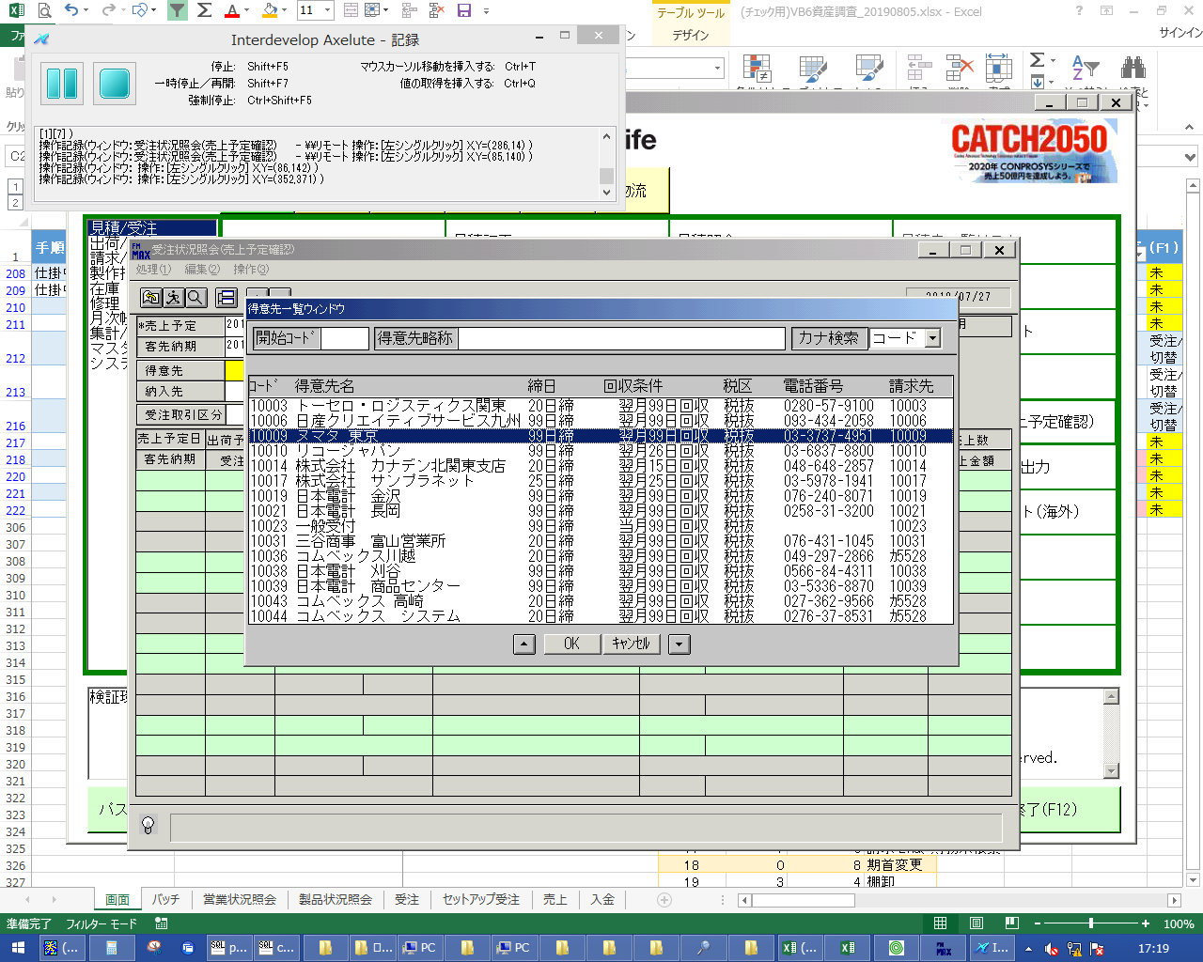
 |  |  | 操作内容 | 得意先を選択し、「OK」をクリックします。

 |  |  | ２．１．５．[受注状況照会(売上予定確認) ]ウィンドウ |  |  | 確認日 | 結果
 |  |  | 画面 | 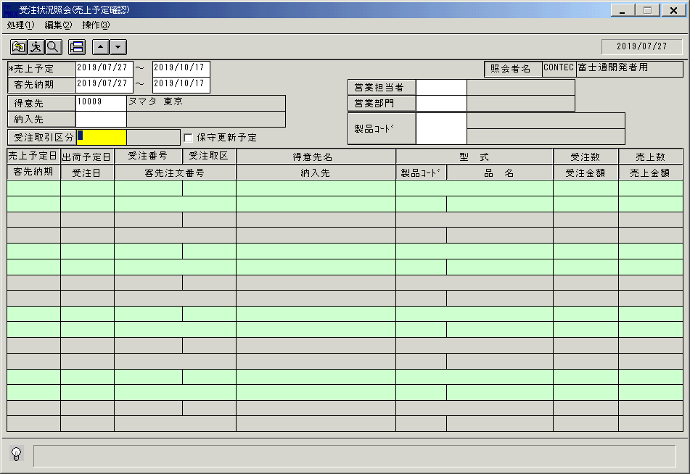
 |  |  | 操作内容 | 「受注取引先区分」をクリックします。

 |  |  | ２．１．６．[デスクトップ]ウィンドウ - [受注取引区分 ]ウィンドウ |  |  | 確認日 | 結果
 |  |  | 画面 | 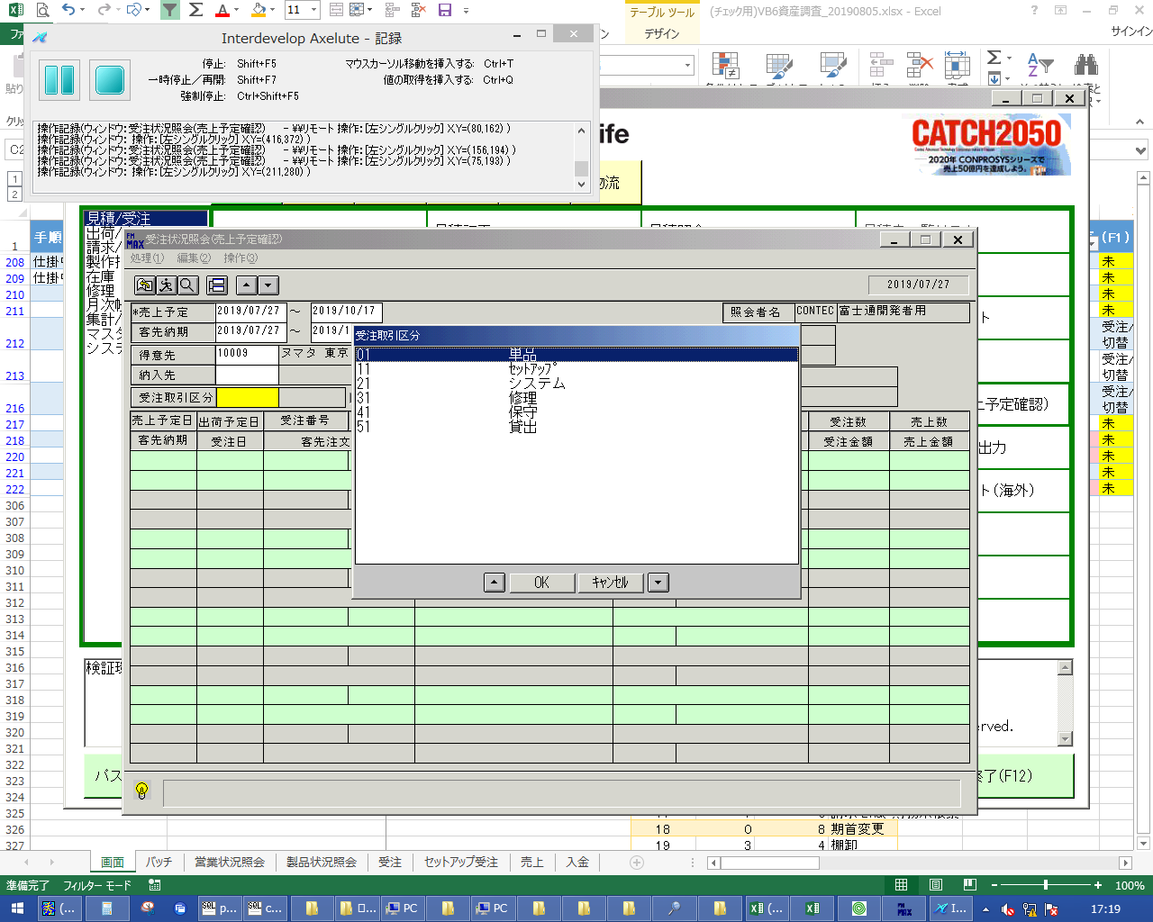
 |  |  | 操作内容 | 受注取引先区分を選択し「OK」をクリックします。

 |  |  | ２．１．７．[受注状況照会(売上予定確認) ]ウィンドウ |  |  | 確認日 | 結果
 |  |  | 画面 | 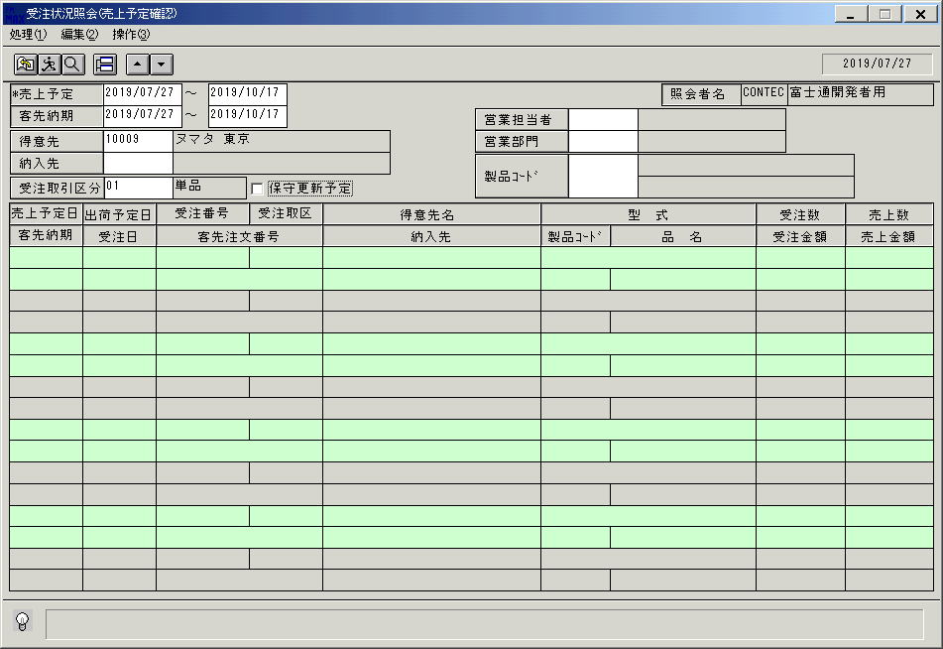
 |  |  | 操作内容 | 「営業担当者」をクリックします。

 |  |  | ２．１．８．[デスクトップ]ウィンドウ - [担当者検索 ]ウィンドウ |  |  | 確認日 | 結果
 |  |  | 画面 | 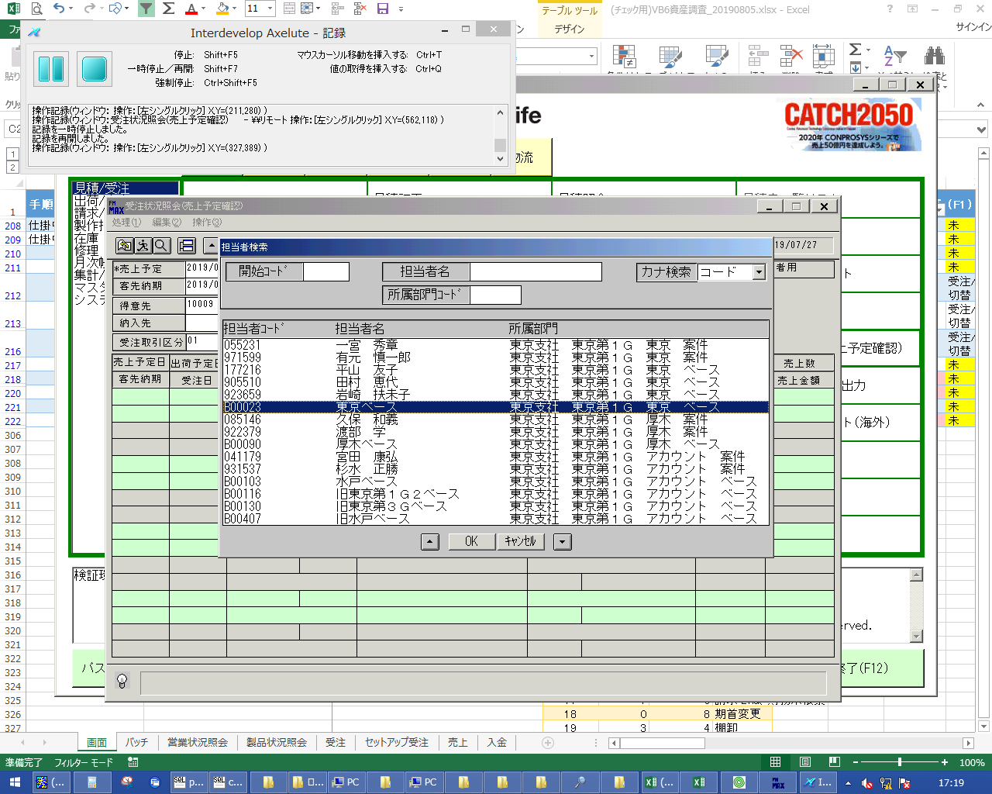
 |  |  | 操作内容 | 担当者を選択し「OK」をクリックします。

 |  |  | ２．１．９．[受注状況照会(売上予定確認) ]ウィンドウ |  |  | 確認日 | 結果
 |  |  | 画面 | 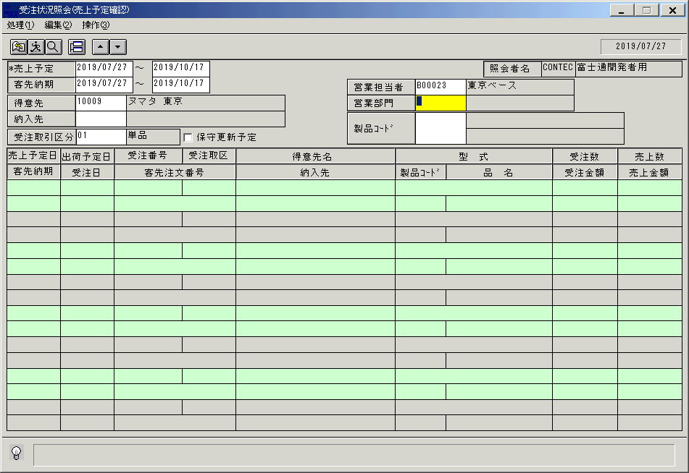
 |  |  | 操作内容 | 「営業部門」をクリックします。

 |  |  | ２．１．１０．[デスクトップ]ウィンドウ - [部門検索 ]ウィンドウ |  |  | 確認日 | 結果
 |  |  | 画面 | 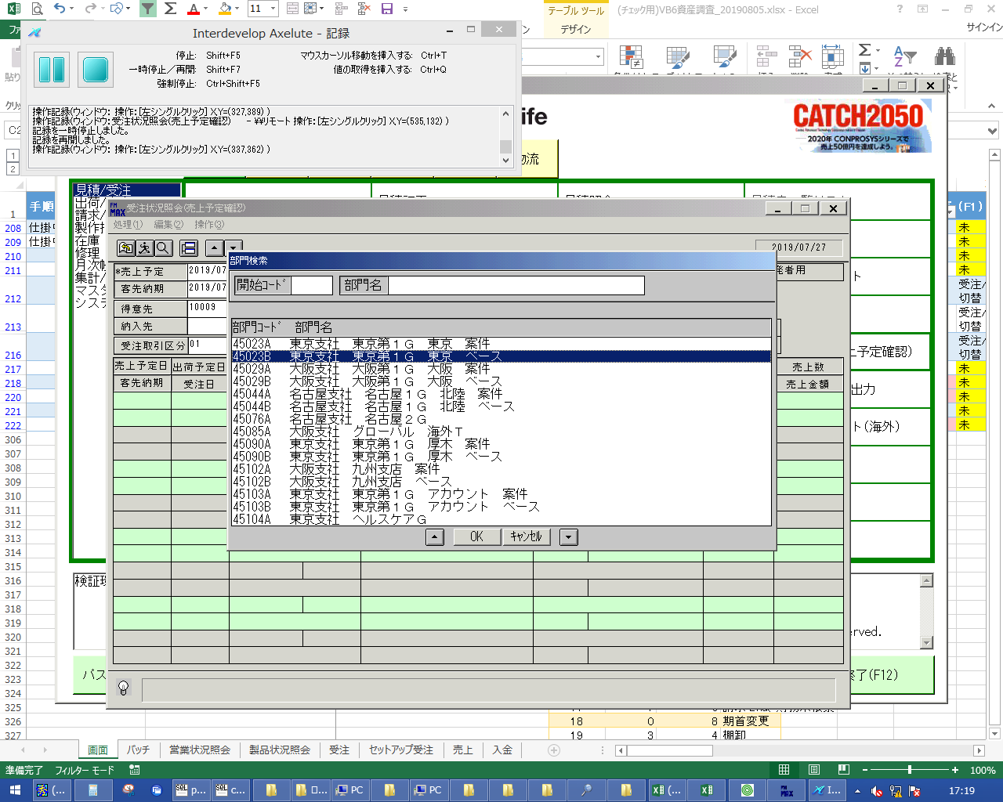
 |  |  | 操作内容 | 部門名を選択し、「OK」をクリックします。

 |  |  | ２．１．１１．[受注状況照会(売上予定確認) ]ウィンドウ |  |  | 確認日 | 結果
 |  |  | 画面 | 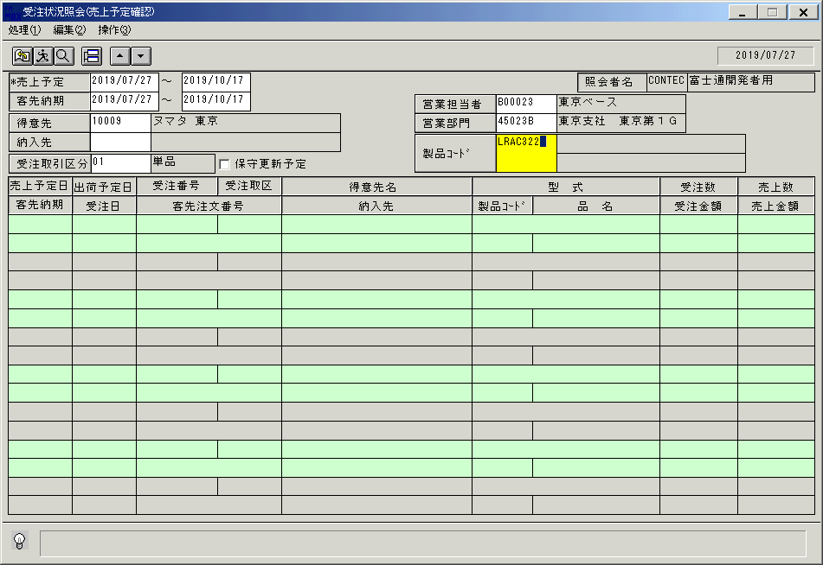
 |  |  | 操作内容 | 「製品コード」を入力し、Enterキーを押します。

 |  |  | ２．１．１２．[受注状況照会(売上予定確認) ]ウィンドウ |  |  | 確認日 | 結果
 |  |  | 画面 | 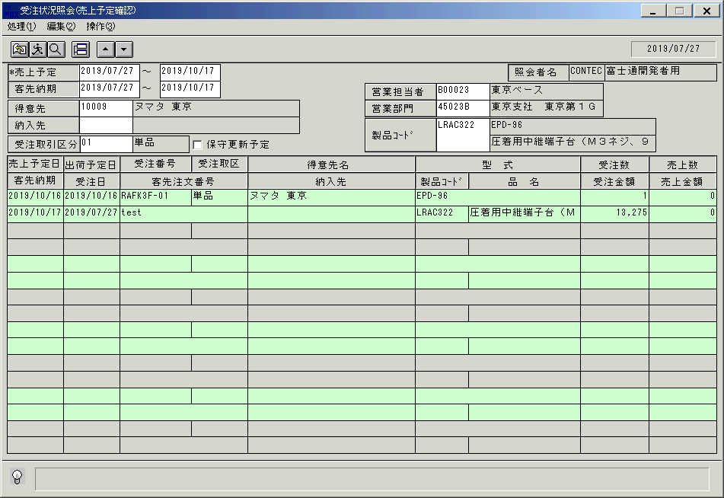
 |  |  | 操作内容 | 名詞亜が表示されます。終了ボタンをクリックします。

 |  |  | ２．１．１3．[受注状況照会(売上予定確認) ]ウィンドウ - [受注状況照会(売上予定確認) ]ウィンドウ |  |  | 確認日 | 結果
 |  |  | 画面 | 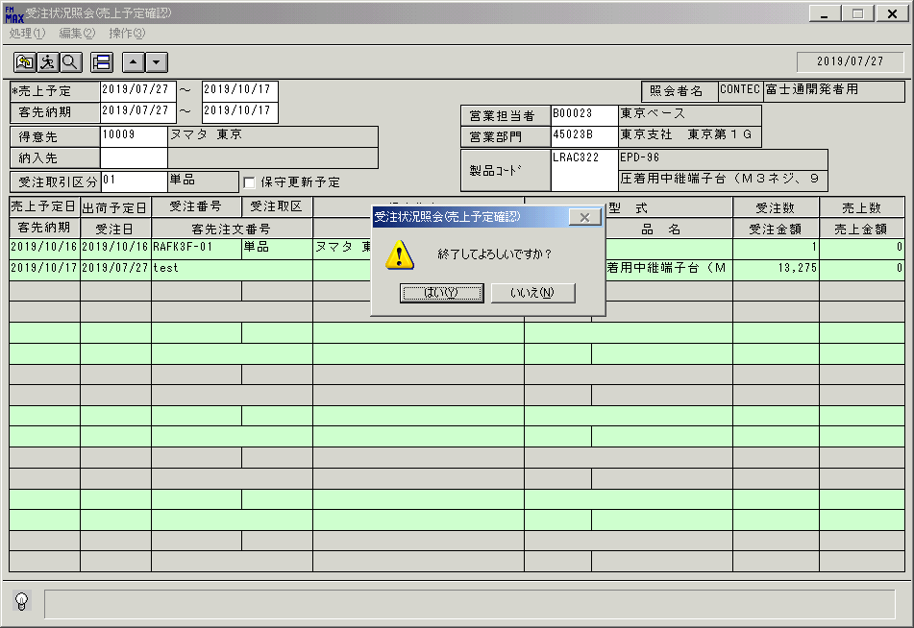
 |  |  | 操作内容 | 「はい」をクリックし、ウィンドウを閉じます。

画面(受注状況照会(売上予定確認))
画面項目説明 |  |  |  |  |  |  | ユーザ名：㈱コンテック殿 |  |  |  |  |  |  | ｼｽﾃﾑ名：新総合情報システム |  |  |  |  |  | ﾌﾟﾛｾｽID/名：販売システム |  | 作成日:２００６年０５月２５日
 |  |  |  |  |  |  |  |  |  |  |  |  |  | ｼﾞｮﾌﾞID/名：UOD／受注 |  |  |  |  |  | ﾌﾟﾛｸﾞﾗﾑID/名：UODDL52/受注状況照会(売上予定確認) |  | 作成者：Ace) 長澤

 | 【画面項目説明】 |  |  |  | 画面名：受注状況照会 |  |  |  |  |  |  |  |  |  |  | FormID：ＵＯＤＤＬ５２ |  |  | ﾓｰﾄﾞ
 |  |  |  |  |  |  |  |  |  |  |  |  |  |  |  |  |  |  | 権限
 | № | 入出力項目名 |  |  |  |  |  | 入力 |  | 表示 | 属性 | 表示桁 | 入力桁 | レ | データソース |  |  | 項目名(初期値） |  |  | 項目説明
 |  |  |  |  |  |  |  | 必須 | 任意

 | 1 | 売上予定From |  |  |  |  |  | ○ |  |  | 9 | 6 | 6 |  |  |  |  | 当月 |  |  | 西暦："YYYY/MM"
 | 1 | 売上予定From |  |  |  |  |  | ○ |  |  | 9 | 8 | 8 |  |  |  |  | 運用日マスタ.運用日の年月+"01" |  |  | 西暦："YYYY/MM/DD"
 | 2 | 売上予定To |  |  |  |  |  | ○ |  |  | 9 | 6 | 6 |  |  |  |  | 当月 |  |  | 西暦："YYYY/MM"
 | 2 | 売上予定To |  |  |  |  |  | ○ |  |  | 9 | 8 | 8 |  |  |  |  | 運用日マスタ.運用日の年月+末日 |  |  | 西暦："YYYY/MM/DD"
 | 3 | 客先納期From |  |  |  |  |  |  | ○ |  | 9 | 6 | 6 |  |  |  |  |  |  |  | 西暦："YYYY/MM"
 | 3 | 客先納期From |  |  |  |  |  |  | ○ |  | 9 | 8 | 8 |  |  |  |  | 運用日マスタ.運用日の年月+"01" |  |  | 西暦："YYYY/MM/DD"
 | 4 | 客先納期To |  |  |  |  |  |  | ○ |  | 9 | 6 | 6 |  |  |  |  |  |  |  | 西暦："YYYY/MM"
 | 4 | 客先納期To |  |  |  |  |  |  | ○ |  | 9 | 8 | 8 |  |  |  |  | 運用日マスタ.運用日の年月+末日 |  |  | 西暦："YYYY/MM/DD"
 | 5 | 得意先(ｺｰﾄﾞ) |  |  |  |  |  |  | ○ |  | X | 5 | 5
 | 6 | 得意先(名称) |  |  |  |  |  |  |  | ○ | NX | 30 | 9 |  | 得意先マスタ |  |  | 得意先略称 |  |  | 得意先マスタ.得意先ｺｰﾄﾞ=画面.得意先ｺｰﾄﾞ
 | 7 | 納入先(ｺｰﾄﾞ) |  |  |  |  |  |  | ○ |  | X | 9 | 9
 | 8 | 納入先(名称) |  |  |  |  |  |  |  | ○ | NX | 30 |  |  | 納入先マスタ |  |  | 納入先略称 |  |  | 納入先マスタ.納入先ｺｰﾄﾞ=画面.納入先ｺｰﾄﾞ
 | 9 | 受注取引区分 |  |  |  |  |  |  | ○ |  | X | 2 | 2
 | 10 | 受注取引区分(名称) |  |  |  |  |  |  |  | ○ | NX | 10 |  |  | 名称マスタ |  |  | 名称１ |  |  | 名称マスタ.ｷｰ='006'(受注取引区分) and ｺｰﾄﾞ1=画面.受注取引区分
 | 11 | 保守更新予定 |  |  |  |  |  |  | ○ |  |  |  |  | ○ |  |  |  | チェックOFF
 | 12 | 入力担当者(ｺｰﾄﾞ) |  |  |  |  |  |  |  | ○ | X | 6 |  |  |  |  |  | ログインユーザーID
 | 13 | 入力担当者(名称) |  |  |  |  |  |  |  | ○ | NX | 20 |  |  | 担当者マスタ |  |  | 担当者名 |  |  | 担当者マスタ.担当者ｺｰﾄﾞ=画面.入力担当者ｺｰﾄﾞ
 | 14 | 営業担当者(ｺｰﾄﾞ) |  |  |  |  |  |  | ○ |  | X | 6 | 6
 | 15 | 営業担当者(名称) |  |  |  |  |  |  |  | ○ | NX | 20 |  |  | 担当者マスタ |  |  | 担当者名 |  |  | 担当者マスタ.担当者ｺｰﾄﾞ=画面.営業担当者ｺｰﾄﾞ
 | 16 | 営業部門(ｺｰﾄﾞ) |  |  |  |  |  |  | ○ |  | 9 | 6 | 6
 | 17 | 営業部門(名称) |  |  |  |  |  |  |  | ○ | NX | 20 |  |  | 部門マスタ |  |  | 部門名 |  |  | 部門マスタ.部門ｺｰﾄﾞ=画面.営業部門ｺｰﾄﾞ
 | 18 | 製品コード |  |  |  |  |  |  | ○ |  | X | 8 | 8
 | 19 | 型式 |  |  |  |  |  |  |  | ○ | X | 30 |  |  | 商品マスタ |  |  | 型式 |  |  | 商品マスタ.製品ｺｰﾄﾞ=画面.製品ｺｰﾄﾞ
 | 20 | 品名 |  |  |  |  |  |  |  | ○ | NX | 30 |  |  | 商品マスタ |  |  | 品名 |  |  | 商品マスタ.製品ｺｰﾄﾞ=画面.製品ｺｰﾄﾞ
 | 21 | 売上予定日 |  |  |  |  |  |  |  | ○ | 9 | 8 |  |  | 受注トラン |  |  | 売上予定日 |  |  | 西暦："YYYY/MM/DD"
 | 22 | 客先納期 |  |  |  |  |  |  |  | ○ | 9 | 8 |  |  | 受注見出しトラン |  | 受注トラン | 出荷予定日 |  | 納期 | 西暦："YYYY/MM/DD"
 | 23 | 出荷予定日 |  |  |  |  |  |  |  | ○ | 9 | 8 |  |  | 受注トラン |  |  | 出荷予定日 |  |  | 西暦："YYYY/MM/DD"
 | 24 | 受注日 |  |  |  |  |  |  |  | ○ | 9 | 8 |  |  | 受注トラン |  |  | 受注日付
 | 25 | 受注番号 |  |  |  |  |  |  |  | ○ | X | 6 |  |  | 受注トラン |  |  | 受注番号
 | 26 | 行番号 |  |  |  |  |  |  |  | ○ | 9 | 2 |  |  | 受注トラン |  |  | 行番号
 | 27 | 客先注文番号 |  |  |  |  |  |  |  | ○ | X | 23 |  |  | 受注トラン |  |  | 客先注文番号
 | 28 | 得意先名 |  |  |  |  |  |  |  | ○ | NX | 30 |  |  | 受注見出しトラン |  |  | 得意先略称
 | 29 | 納入先 |  |  |  |  |  |  |  | ○ | NX | 30 |  |  | 受注見出しトラン |  |  | 納入先名称１
 | 30 | 型式 |  |  |  |  |  |  |  | ○ | X | 30 |  |  | 受注トラン |  |  | 型式
 | 31 | 製品ｺｰﾄﾞ |  |  |  |  |  |  |  | ○ | X | 10 |  |  | 受注トラン |  |  | 製品コード
 | 32 | 品名 |  |  |  |  |  |  |  | ○ | NX | 20 |  |  | 受注トラン |  |  | 商品名
 | 33 | 受注取区 |  |  |  |  |  |  |  | ○ | NX | 10 |  |  | 名称マスタ |  |  | 名称１
 | 34 | 受注数 |  |  |  |  |  |  |  | ○ | 9 | 6 |  |  | 受注トラン |  |  | 受注数量 |  |  | 書式："#,##0"
 | 35 | 受注金額 |  |  |  |  |  |  |  | ○ | 9 | 9 |  |  | 受注トラン |  |  | 受注金額 |  |  | 書式："#,##0"
 | 36 | 売上数 |  |  |  |  |  |  |  | ○ | 9 | 6 |  |  | 受注トラン |  |  | 売上数量 |  |  | 書式："#,##0"
 | 37 | 売上金額 |  |  |  |  |  |  |  | ○ | 9 | 9 |  |  | 受注トラン |  |  | 売上金額 |  |  | 書式："#,##0"
 |  |  | ソート順
 |  |  | ① | 売上予定日 |  | 昇順
 |  |  | ② | 受注番号 |  | 昇順
 |  |  | ③ | 行番号 |  | 昇順

起動元EXE
システム情報
制御ファイル
データファイル
起動先EXE

